箱贴
Factory name (工厂名称) | 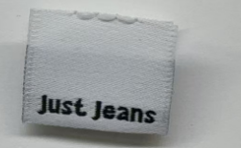
PO. Number(订单号) | P26033783 | JUSTJEANS
Style Code.(款号) | 039460&140727
Product Code.(产品编号) | JJW-WL-001-EF JJW-WL008-MF | Carton No.(箱号):
Inner Packages(包装方式） | pcs/bundle | 1/1
SIZE/qty (尺码/数量) | 7000
Carton Dimension（箱规） | 袋装 | Country of Origin：
Gross Weight（毛重） | 1.3KG | Made In China
Net Weight（净重） | 1.1KG
Remark（备注）

